REGISTRO DE ACTIVIDAD
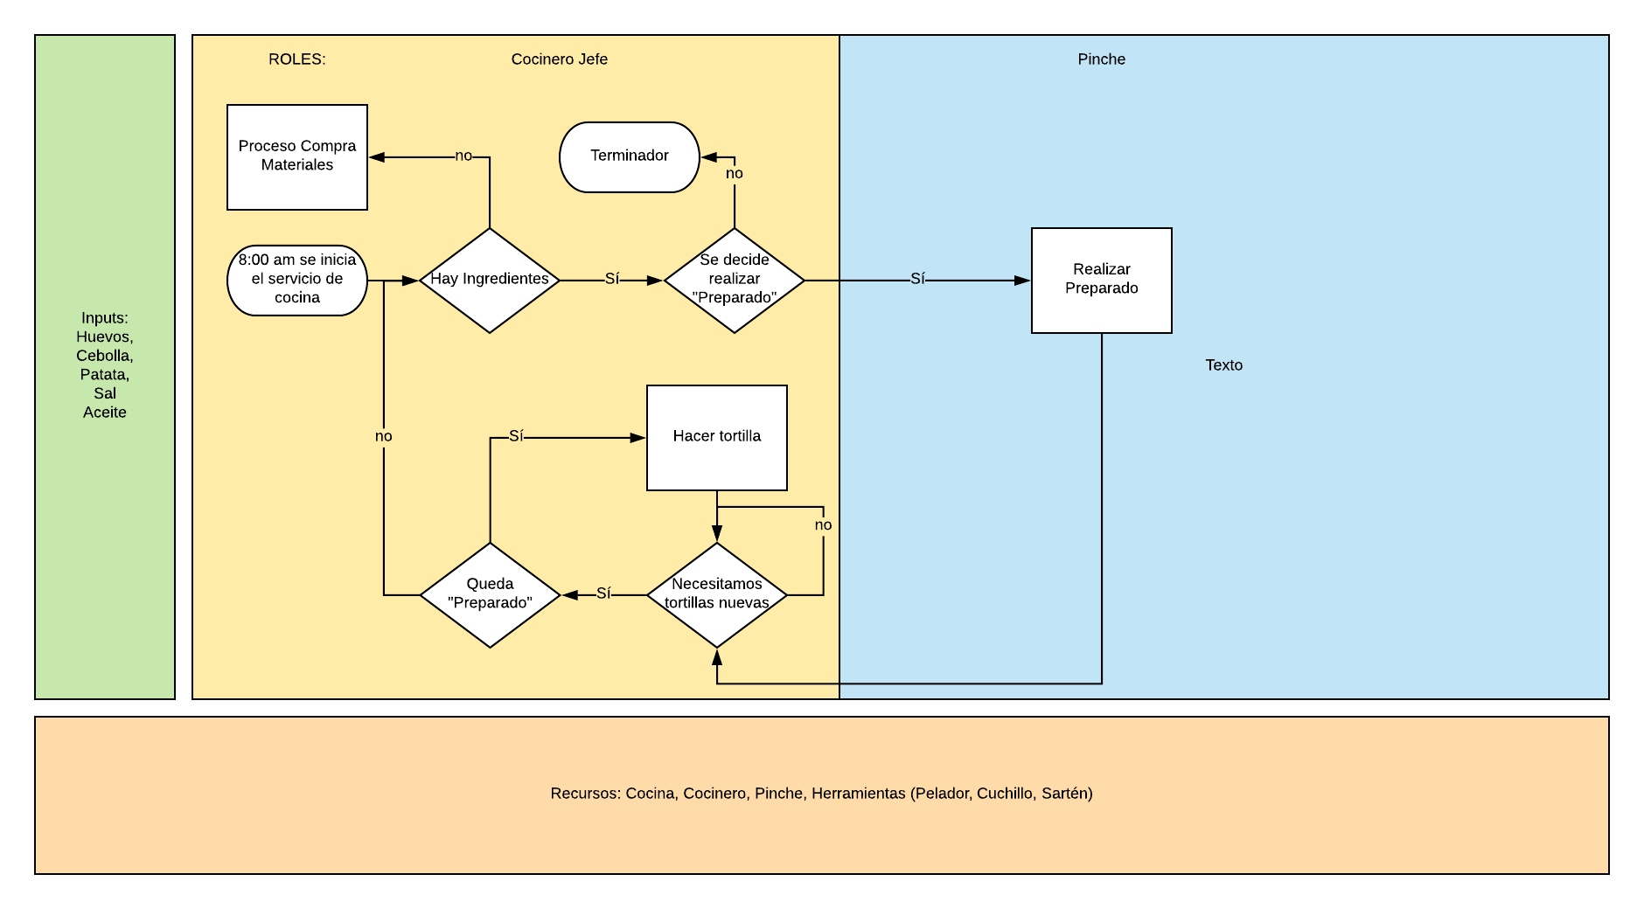
REGISTRO DE ACTIVIDAD durante la realización de las tortillas de patata

Fecha | Kg masa para tortilla (kg) | Espesor tortilla final (cm) | Peso final de la tortilla (kg) | Diámetro tortilla final (cm) | Tiempo dedicado (min)
2018-09-16 | 8 | 8 | 1.4 | 10 | 15
2018-09-16 | 9 | 6 | 1.4 | 21 | 10
2018-09-16 | 12 | 7 | 1.2 | 23 | 12
2018-09-17 | 10 | 8 | 1.4 | 22 | 14
2018-09-17 | 11 | 8 | 1.4 | 22 | 14
2018-09-17 | 13 | 8 | 1.4 | 22 | 14
2018-09-18 | 16 | 8 | 1.4 | 22 | 14
2018-09-18 | 13 | 8 | 1.4 | 22 | 14
2018-09-18 | 16 | 8 | 1.4 | 22 | 14
2018-09-18 | 13 | 8 | 1.4 | 22 | 14
2018-09-19 | 16 | 8 | 1.4 | 22 | 14
2018-09-19 | 13 | 8 | 1.4 | 22 | 14
2018-09-19 | 16 | 8 | 1.4 | 22 | 14
2018-09-20 | 13 | 8 | 1.4 | 22 | 14
2018-09-20 | 16 | 8 | 1.4 | 22 | 14
2018-09-20 | 12 | 7 | 1.2 | 23 | 12
2018-09-20 | 10 | 8 | 1.4 | 22 | 14
2018-09-20 | 11 | 8 | 1.4 | 22 | 14
2018-09-20 | 13 | 8 | 1.4 | 22 | 14
2018-09-20 | 16 | 8 | 1.4 | 22 | 14
2018-09-21 | 10

INDICADORES
Indicador01 | Desviación en el tamaño de la tortilla

Fecha | Diametro de referencia | Valor medio medido por día | Desviación del diámetro | Min desviación | Max desviación
2018-09-16 | 23 | 18.0 | 5.0 | -2.3 | 2.3
2018-09-17 | 23 | 22.0 | 1.0 | -2.3 | 2.3
2018-09-18 | 23 | 22.0 | 1.0 | -2.3 | 2.3
2018-09-19 | 23 | 22.0 | 1.0 | -2.3 | 2.3
2018-09-20

